示例 哈维先生
调查员姓名 | 哈维·沃尔特 |  |  |  | 心智 | 6 |  | /6 |  | 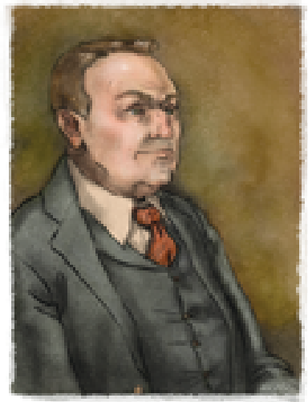 此处应有头像
玩家 | 秋叶EXODIS
动力 | 好奇 |  |  |  | 坚毅 | 6 |  | /6
职业 | 记者
心智支柱 | 宿命论 |  |  |  | 健康 | 8 |  | /8
 | 搜寻观测无定的预兆
 |  |  |  |  | 职业特长 | 使用安抚进入收藏旧报纸的资料库

创建点数 | 18 |  | 剩余 | -8
一般能力点数 | 65 |  | 剩余 | 20

学术能力 |  |  |  |  | 社交能力 |  |  |  |  | 一般能力
能力 | 本职 | 创建 | 等级 | 剩余 | 能力 | 本职 | 创建 | 等级 | 剩余 | 能力 | 本职 | 创建 | 一般 | 等级 | 剩余
会计 |  |  | 0 |  | 察言观色 | √ |  | 0 |  | 运动 |  |  | 3 | 3
人类学 |  |  | 0 |  | 议价 |  |  | 0 |  | 藏匿 |  |  |  | 0
考古学 |  | 4 | 4 |  | 官僚 | √ |  | 0 |  | 伪装 | √ |  |  | 0
建筑学 |  |  | 0 |  | 警方交谈 | √ |  | 0 |  | 驾驶 |  |  |  | 0
艺术史 |  |  | 0 |  | 信誉等级 |  | 4 | 4 |  | 电器维修 |  |  |  | 0
生物学 |  |  | 0 |  | 奉承 |  |  | 0 |  | 爆破 |  |  |  | 0
克苏鲁神话 | —— |  | 0 |  | 审讯 |  |  | 0 |  | 偷窃 |  |  |  | 0
密码学 |  |  | 0 |  | 威胁 |  |  | 0 |  | 枪械 |  |  |  | 0
地质学 |  |  | 0 |  | 口述采访 | √ |  | 0 |  | 急救 |  |  |  | 0
历史 |  |  | 0 |  | 安抚 | √ | 1 | 2 |  | 逃脱 | —— |  | 3 | 3
语言 | √ | 3 | 6 |  | 底层社会 |  |  | 0 |  | 健康 | —— |  | 7 | 7
 |  |  | 0 |  |  |  |  | 0 |  | 催眠 |  |  |  | 0
 |  |  | 0 |  |  |  |  | 0 |  | 机械维修 |  |  |  | 0
 |  |  | 0 |  |  |  |  | 0 |  | 导航 |  |  |  | 0
法律 |  | 4 | 4 |  | 技术能力 |  |  |  |  | 物品整备 |  |  | 4 | 4
文献查阅 |  | 3 | 3 |  | 艺术 |  |  | 0 |  | 精神分析 |  |  | 6 | 6
医学 |  |  | 0 |  | 天文学 |  |  | 0 |  | 骑术 |  |  |  | 0
神秘学 |  | 2 | 2 |  | 化学 |  |  | 0 |  | 心智 | —— |  | 2 | 2
物理学 |  |  | 0 |  | 手艺 |  |  | 0 |  | 坚毅 | —— |  | 5 | 5
神学 |  |  | 0 |  | 证物采集 | √ |  | 0 |  | 搏击 |  |  | 3 | 3
 |  |  | 0 |  | 法医 |  |  | 0 |  | 警觉 |  |  | 8 | 8
 |  |  | 0 |  | 开锁 |  |  | 0 |  | 追踪 | √ |  |  | 0
 |  |  | 0 |  | 野外求生 |  |  | 0 |  | 潜行 |  |  | 4 | 4
 |  |  | 0 |  | 药剂学 |  |  | 0 |  | 近战武器 |  |  |  | 0
 |  |  | 0 |  | 摄影 | √ | 1 | 2 |  |  |  |  |  | 0
 |  |  | 0 |  | 飞机驾驶 |  | 4 | 4 |  |  |  |  |  | 0
 |  |  | 0 |  |  |  |  | 0 |  |  |  |  |  | 0

坚毅之源 |  |  |  |  |  |  | 联系人及游戏记录
已经疯魔的西奥多叔叔 |  |  |  |  |  |  | 该人物卡转换自COC第七版中的示例人物卡哈维·沃尔特，并稍作了些修改

